상품제안서
40수연사 PK 여성티셔츠 반팔 17종(반팔티) | 상품코드: F02455

 |  |  |  |  |  | 02-412-0044 | www.easy1.co.kr
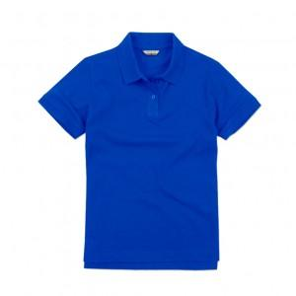

【상세/제작정보】 | .

【인쇄/포장옵션】 | 실크 / 별도문의

【공급단가】 | 수량 | 50~ | 300~ | 1,000~ | 2,000~
*VAT별도 | 단가 | 11,210원 | 10,790원 | 10,380원 | 9,960원

【상품 URL】 | http://www.easy1.co.kr/src/goods_detail.php?gdno=2455

